１一般等貸付申込書
貸 付 申 込 書
1/4
貸 付 申 込 書
 |  |  |  |  |  |  |  |  |  |  |  |  |  |  |  |  |  |  |  |  |  |  |  |  |  |  |  |  |  |  | 〔用紙№貸付1〕
 |  |  |  |  |  |  |  |  |  |  |  |  |  |  |  |  |  |  |  |  |  |  |  |  |  |  |  |  |  | ←貸付種別は入力必須項目です。

＜注意＞
「１ 一般等貸付申込書（１/４）」のシートに入力すると、２以降のシートに内容が反映されますので、
必ず「１ 一般等貸付申込書（１/４）」のシートから順に入力してください。

貸付申込回 |  |  |  |  |  | 貸付日 |  |  |  |  |  |  |  |  | ↑貸付担当 記入欄 |  | 給与支給機関 |  |  | 方法 | 種別 |  | 貸 付 番 号
第 |  |  | 回申込 |  |  | 年 |  |  | 月 |  |  | 日 |  |  |  |  |  |  |  | 1

公立学校共済組合貸付規程に基づいて一般貸付保険の適用を受けることとし、以下の金額を借り受けたい
ので申し込みます。なお、決定後は以下の金融機関に振込みを依頼します。

 |  |  | 公立学校共済組合東京支部長 殿 |  |  |  |  |  |  |  |  |  |  |  |  |  |  |  | 令和 |  |  |  | 年 |  |  | 月 |  | 日

印
申込人
捨印
申 込 人 |  | 所属所コード （７桁） |  |  |  |  |  |  |  |  |  | 職員番号 （８桁）
 |  | 職名 |  |  |  |  |  |  |  |  |  | 氏名 |  | ※自書すること
 |  | 所属所名 |  |  |  |  |  |  |  |  |  |  |  |  |  |  |  |  |  |  | ☎
 |  | 生年月日 |  |  |  |  |  |  |  |  |  |  | 年齢 |  | 満 |  |  |  | 才
 |  | 自宅 現住所 |  |  | 〒 |  |  |  |  |  |  |  | ☎

 |  | 組合員資格 取得年月日 |  |  | 取得 年月日 |  |  |  |  |  | （前歴：始 |  |  |  |  |  |  | ～ | 終 |  |  |  |  | ） | 任用期間 （選択してください） |  | 有・無

申 込 金 額 |  |  |  |  |  |  |  | 償還区分 |  | 内 訳 金 額 |  |  |  |  |  |  |  |  |  | 償還回数 |  |  |  | 一回の償還額
 |  |  |  |  | 万円 |  |  |  |  | 毎月 償還 |  |  |  |  |  | 万円 |  |  |  |  |  |  | 回 |  |  |  |  |  | 円

毎月償還のみ「0」
ボーナス併用「1」
 |  |  |  |  |  |  |  |  |  |  |  |  |  |  |  | 万円 |  |  |  |  |  |  | 回 |  |  |  |  |  | 円

貸付区分 （選択してください） |  |  |  |  |  |  |  |  |  |  |  |  |  |  | 借換時の 未償還元利金 |  |  |  |  |  |  | 月末現在 |  |  |  |  |  |  | 円

団体信用生命保険 （教育貸付けのみ 選択してください） |  |  |  |  |  |  |  |  |  |  |  |  |  |  | 借受中の一回当たり償還額 （今回申込みも含む） |  | 貸付種別 |  |  |  | 毎月償還 |  |  |  |  | ﾎﾞｰﾅｽ償還

団信について
○教育貸付申込者のみ加入可能
○加入希望者は団信適用申込書を添付
 |  |  |  |  |  |  |  |  |  |  |  |  |  |  |  |  | 一般貸付け
例 月 給 料
 |  |  |  |  |  |  |  |  |  |  |  |  |  |  |  |  | 住宅貸付け

例月給料の3/10 相当額 |  |  |  |  |  |  |  |  |  |  |  |  |  |  |  |  | 住宅災害貸付け

例月給料の6/10 相当額 |  |  |  |  |  |  |  |  |  |  |  |  |  |  |  |  | 教育貸付け

例月給料の4.8倍 |  |  |  |  |  |  |  |  |  |  |  |  |  |  |  |  | 災害貸付け |  |  |  |  |  |  |  |  |  |  |  |  | ▼貸付区分で「借換」を 選んだ方のみ記入

休職中の場合 事由・期間 |  |  |  |  |  | 事由 |  |  |  |  |  |  |  |  |  |  | 医療貸付け
 |  |  |  |  |  | 令和 | 年 |  | 月～令和 |  |  | 年 |  | 月 |  |  |  |  |  |  |  |  |  |  |  |  |  |  |  | 貸付申込金額
 |  |  |  |  |  |  |  |  |  |  |  |  |  | 予定 |  |  | 結婚貸付け
申 込 事 由
 |  |  |  |  |  |  |  |  |  |  |  |  |  |  |  |  | 葬祭貸付け
 |  |  |  |  |  |  |  |  |  |  |  |  |  |  |  |  |  |  |  |  |  |  |  |  |  |  |  |  |  | 貸付月末時点の未償還元利金
対 象 者 氏 名 |  |  |  |  |  |  |  |  |  |  |  |  |  |  |  |  | 介護構造部分 に係る貸付け

 |  |  |  |  |  | 続柄（ |  |  |  |  |  |  |  | ） |  |  | 徴収嘱託
入学又は修学する 学校名 |  |  |  |  |  |  |  |  |  |  |  |  |  |  |  |  |  |  |  |  |  |  |  |  |  |  |  |  |  | 送金額
 |  |  |  |  |  |  |  |  |  |  |  |  |  |  |  |  | 合 計

受取金融機関 （本人名義の 普通預金口座） |  |  |  |  |  |  |  |  |  |  |  | 銀行・信金・ 信組・労金・ 農協・漁協・その他 |  |  |  |  | ※ ゆうちょ銀行の指定不可。
 |  |  |  |  |  |  |  |  |  |  |  |  |  |  |  |  | 金融機関 コード |  |  |  | 支店コード |  |  | 口座番号 |  |  |  |  |  | (貸付担当記入欄) 必要額
 |  |  |  |  |  |  |  |  |  |  |  | 本店・支店・ 出張所

 |  |  |  |  |  | 口座名義人名 （カタカナ）
 | 上記の記載事項は、事実に相違ないことを証明します。 |  |  |  |  |  |  |  |  |  |  |  |  |  |  |  |  | 令和 |  |  | 年 月 日

貸 付 申 込 書
 |  |  |  | 所属所名

 |  |  |  | 所属所長名 |  |  |  |  |  |  |  |  |  |  |  |  |  |  |  | 公印

＜アンケートのお願い（任意）＞
何を見て、公立共済の貸付けに興味を持ちましたか？（該当の□にチェックをしてください。複数回答可。）
 |  |  |  |  |  |  |  |  |  |  |  |  |  |  |  |  |  |  |  |  |  |  |  |  | （ |  |  |  | ）

２借入状況等申告書
借 入 状 況 等 申 告 書 |  |  |  |  |  |  |  |  |  |  |  | 〔用紙№貸付４〕
2/4
公立学校共済組合 東京 支部長 殿 |  |  |  |  |  |  | ＜当共済組合以外の借入状況＞
 |  |  |  |  |  |  | ※該当が無い場合は表中（Ｃ）欄に「０」を記入ください。 |  |  |  | （単位：円）
令和 |  | 年 | 月 | 日 |  |  | 借入先 | 借入区分 | 借入年月日 | 当初借入金額 | 償還年額

申込人 | 所属所名 |  |  |  |  | （TEL) |  | 新規借入
 |  |  |  |  |  |  |  | 既借入
 | 職名 |  |  | フリガナ |  |  |  | 新規借入
 |  |  |  | 氏名 | (自書） |  |  | 既借入
 |  |  |  |  |  |  |  | 新規借入
 |  |  |  |  | ※必ず本人が自書してください｡ |  |  | 既借入
 |  |  |  |  |  |  |  | 新規借入
次の内容に相違ありません。 |  |  |  |  |  |  |  | 既借入
この申告書の内容や他の添付書類に虚偽の記載がある場合、貸付事故（貸倒れ）が発生した |  |  |  |  |  |  |  | 新規借入
場合、その他貸付規程に違反した場合、公立学校共済組合が当該事実を申込人が所属する所属 |  |  |  |  |  |  |  | 既借入
所の所属所長に通知することに同意します。 |  |  |  |  |  |  |  | 新規借入
 |  |  |  |  |  |  |  | 既借入
＜当共済組合の借入状況＞ |  |  |  | （単位：円） |  |  | 合 計 |  |  |  | （C） |  | ←該当なしは０を記入
貸付種別 |  |  |  | 区分 （選択してください） | １回当たり償還額 | １回当たり償還額
（注） １ 「借入先」欄には、借入先の銀行名、消費者金融名、団体名等、金融機関等の名称を記入してください。
＜金融機関等の例＞
※クレジットカードの一括払いによる支払いは除く。
２ 「新規借入」の「償還年額」欄には、当共済組合への貸付申込日後に借り入れる予定の借入金に係るも
ので、当共済組合への貸付申込日の属する月の初日から１年間の「借入先」欄に記載する金融機関等へ
返済する金額（ボーナス償還分を含む）を記入してください。（例：４月１０日に当共済組合に貸付け
を申し込む場合は、４月１日～翌年３月３１日までに返済する金額）
３ 「既借入」の「償還年額」欄には、当共済組合への貸付申込日以前に借り入れた借入金に係るもので、
当共済組合への貸付申込日の属する月の初日から１年間の「借入先」欄に記載する金融機関等へ返済す
る金額（ボーナス償還分を含む）を記入してください。（例：４月１０日に当共済組合に貸付けを申し
込む場合は、４月１日～翌年３月３１日までに返済する金額）
 |  |  |  |  | （毎月償還） | （ボーナス償還）
一般貸付け |  |  |  | 新規・借換え・償還中
銀行、保険会社、信販会社、農林中央金庫、商工組合中央金庫、信用金庫、労働金庫、労働金庫連合会、信用協同組合、消費者金融、住宅金融支援機構、都市再生機構、雇用・能力開発機構、沖縄振興開発金融公庫及び地方公共団体による住宅融資等、都道府県互助会等、個人、その他借入を受けている一切の団体等
特別貸付け |  |  |  | 新規・借換え・償還中

住宅貸付け（介護除く） |  |  |  | 新規・借換え・償還中

住宅災害貸付け（介護除く） |  |  |  | 新規・借換え・償還中

介護構造部分の貸付け |  |  |  | 新規・借換え・償還中

教育貸付け |  |  |  | 新規・借換え・償還中

災害貸付け |  |  |  | 新規・借換え・償還中

医療貸付け |  |  |  | 新規・借換え・償還中 |  |  | ＜申込人の例月給料＞
 |  |  |  |  |  |  | （Ｄ）
結婚貸付け |  |  |  | 新規・借換え・償還中
 |  |  |  |  |  |  | （注）貸付申込書に記入した例月給料を記入してください。
葬祭貸付け |  |  |  | 新規・借換え・償還中 |  |  | ここでいう「給料」とは、給料又はこれに相当するもの（報酬等）です。

徴収嘱託 |  |  |  | 償還中 |  |  | ＜償還限度額の算出＞
 |  |  |  |  |  |  | （Ａ）×１２ | （Ｂ）×２ | （Ｃ） | 左の合計 | ≦ | （Ｄ）×４．８
合計 |  |  |  |  | （Ａ） | （Ｂ）

（注）１ 「区分」欄は、該当するものを選択してください。
２ 「１回当たり償還額」欄には、借換えの場合は借換え後の１回当たり償還額を記入してください。 |  |  |  |  |  |  | ※この算式どおりにならない場合、貸付申込みを受け付けることはできません。
３ 住宅災害貸付けのうち元金の償還が猶予されている貸付けに係るものは記入する必要はありません。 |  |  |  |  |  |  | また、償還の確実性がないと認められる場合（債務整理について弁護士等に相談している場合
４ 育休等猶予中の方は、猶予されている１回当たり償還額を記入してください。 |  |  |  |  |  |  | を含む。）は貸付申込みを受け付けることはできません。
５ 育休等猶予金の倍返しを行っている方については、倍返しの部分を含めないで記入してください。
詳しくは支部に確認してください。

3貸付事業における個人情報に関する同意書
3/4
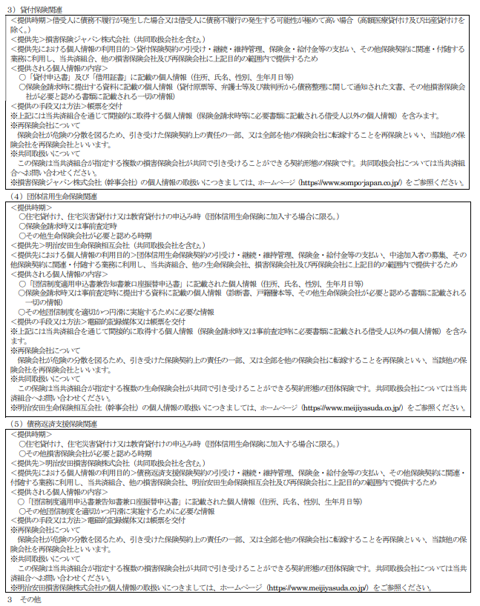

本同意書は、貸付申込書と同時に提出してください。
ご提出いただけない場合は、貸付申込みを受付することができません。
 |  |  | 貸付事業における個人情報に関する同意書
 | 貴共済組合への貸付けの申込みにあたって、個人情報を下記「貸付事業における
 | 個人情報の取扱いについて」のとおり取り扱うことに同意します。

貸付種別 |  |  |  |  |  |  |  |  | 貸付け
貸付申込金額 |  |  |  |  |  |  |  |  | 万円
貸付申込年月日 |  |  |  |  | 令和 |  | 年 |  | 月 | 日

公立学校共済組合 東京 支部長 殿

 |  | 令和 |  | 年 |  | 月 |  | 日

 | 同意者
借 受 人 | 所属所名
 |  |  |  |  |  |  |  |  | (TEL)
 | 現 住 所 |  |  | 〒

 |  |  |  |  |  |  |  |  | (TEL)
 | 職 名 |  |  | フリガナ
 |  |  |  | 氏 名 |  | （自書）
 |  |  |  |  |  |  |  |  | ※必ず本人が自書してください｡
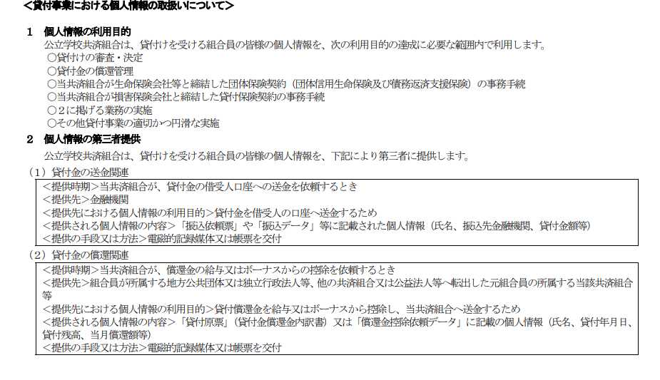

4貸付借用証書
